Ремкомплекты
Изображение | Полное название | Род. каталог | Артикул товара | Цена | Код производителя | Полное описание
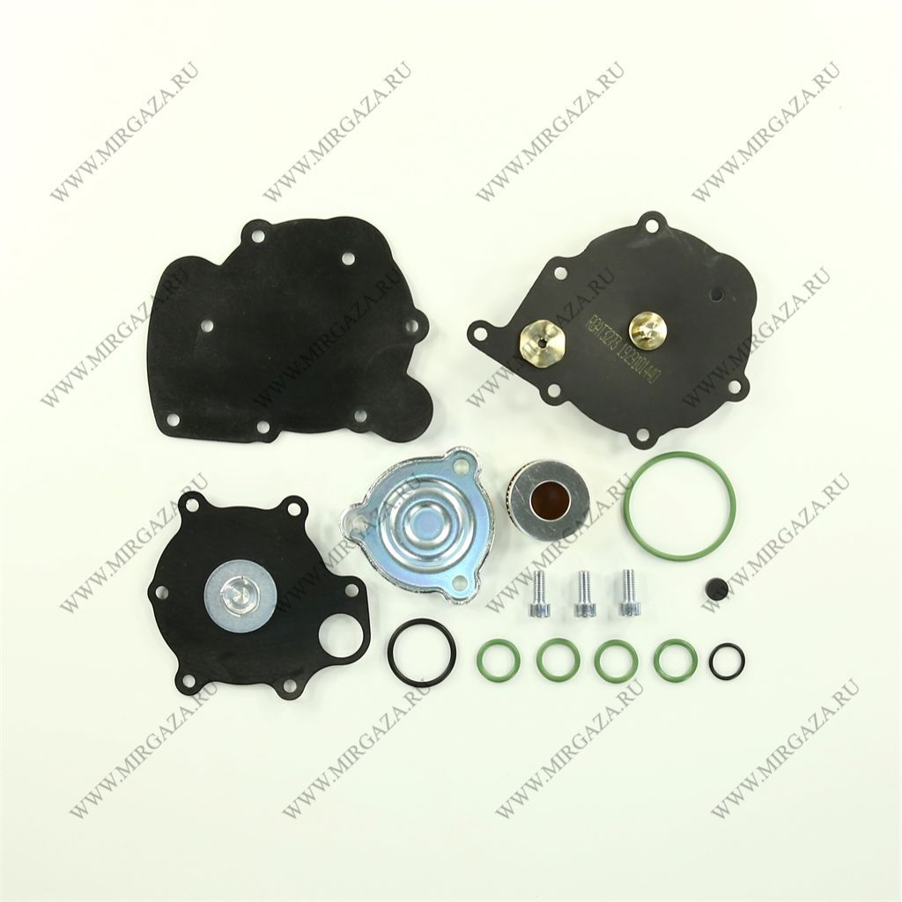 | Ремкомплект ред. впрыск Tms NORDIC XP | Ремкомплекты | 17558 | 1 563 р | - | Ремкомплект для газового редуктора Tomasetto AT09 NORDIC XP служит для замены почти всех изнашиваемых деталей газового редуктора. Имеет высокий ресурс работы и способен вернуть редуктору нормальный режим работы. Мембраны редуктора от воздействий температуры и пропана, постепенно выходят из строя. Они теряют эластичность или вовсе рассыпаются. Этот фактор вызывает потерю динамики редуктора, а также повышенный расход газа. Ремкомплект газового редуктора Tomasetto способен дать вторую жизнь испарителю, после замены ремкомплекта редуктор способен показывать номинальные рабочие характеристики, автомобиль при этом будет демонстрировать оптимальные показ
 | Ремкомплект ред. впрыск Tms NORDIC XP | Ремкомплекты | 17558 | 1 563 р | - | Ремкомплект для газового редуктора Tomasetto AT09 NORDIC XP служит для замены почти всех изнашиваемых деталей газового редуктора. Имеет высокий ресурс работы и способен вернуть редуктору нормальный режим работы. Мембраны редуктора от воздействий температуры и пропана, постепенно выходят из строя. Они теряют эластичность или вовсе рассыпаются. Этот фактор вызывает потерю динамики редуктора, а также повышенный расход газа. Ремкомплект газового редуктора Tomasetto способен дать вторую жизнь испарителю, после замены ремкомплекта редуктор способен показывать номинальные рабочие характеристики, автомобиль при этом будет демонстрировать оптимальные показ
 | Ремкомплект ред. впрыск Tms NORDIC XP | Ремкомплекты | 17558 | 1 563 р | - | Ремкомплект для газового редуктора Tomasetto AT09 NORDIC XP служит для замены почти всех изнашиваемых деталей газового редуктора. Имеет высокий ресурс работы и способен вернуть редуктору нормальный режим работы. Мембраны редуктора от воздействий температуры и пропана, постепенно выходят из строя. Они теряют эластичность или вовсе рассыпаются. Этот фактор вызывает потерю динамики редуктора, а также повышенный расход газа. Ремкомплект газового редуктора Tomasetto способен дать вторую жизнь испарителю, после замены ремкомплекта редуктор способен показывать номинальные рабочие характеристики, автомобиль при этом будет демонстрировать оптимальные показ
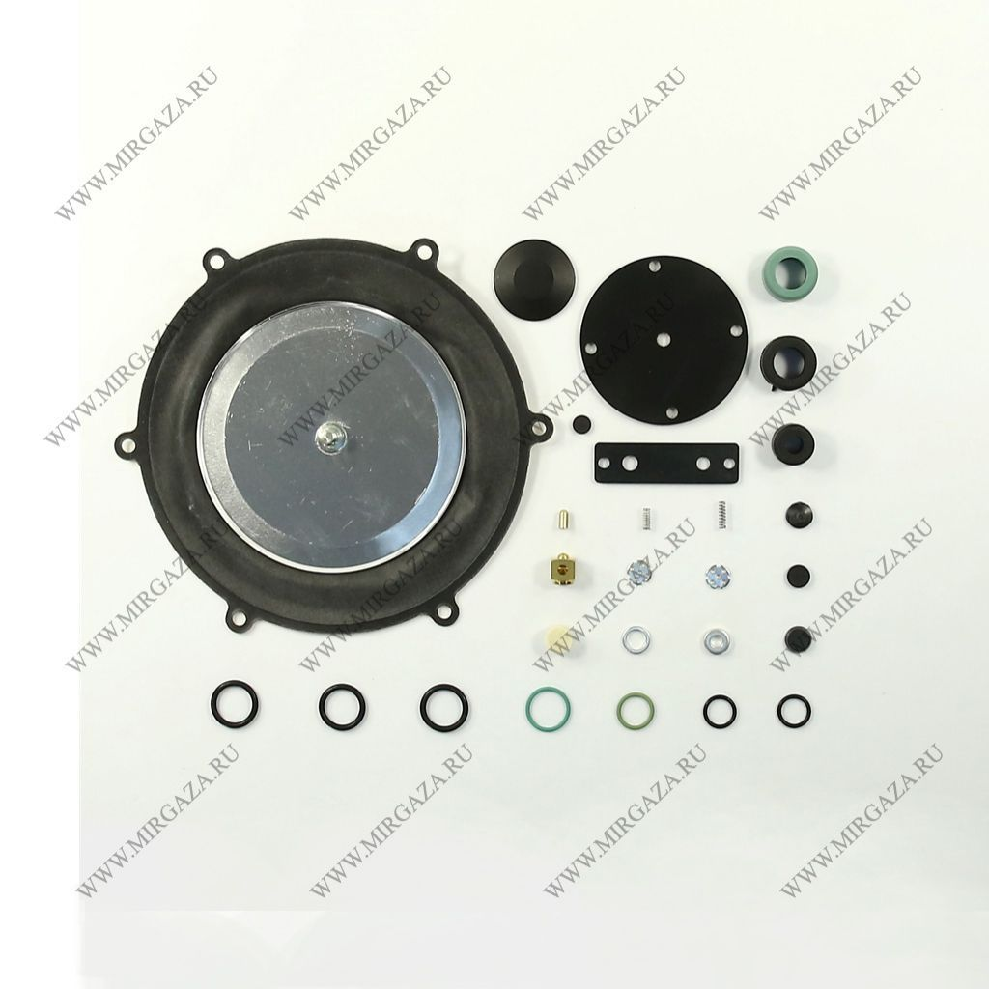 | Ремкомплект ред. метан BRC ME (3 мембраны) | Ремкомплекты | 3544 | 1 936 р | 02BM00010006 | Ремкомплект для электронного редуктора BRC ME служит для замены почти всех изнашиваемых деталей электронного газового редуктора. Имеет высокий ресурс работы и способен вернуть редуктору нормальный режим работы. Мембраны редуктора от воздействий температуры и пропана, постепенно выходят из строя. Они теряют эластичность или вовсе рассыпаются. Этот фактор вызывает потерю динамики редуктора, а также повышенный расход газа. Ремкомплект газового редуктора BRC способен дать вторую жизнь испарителю, после замены ремкомплекта редуктор способен показывать номинальные рабочие характеристики, автомобиль при этом будет демонстрировать оптимальные показателидинамики и расхода. Однако, как правило, срок службы редуктора при этом уменьшается. Для того чтобы редуктор мог прослужить дольше, необходимо: Устанавливать перед редуктором электромагнитный газовый клапан с фильтром грубой очистки; Осуществлять замену фильтрующего элемента грубой очистки через каждые 8 000 – 10 000 километров пробега на газе; Применять в работе только качественный метан; Максимально избегать запуска газобаллонного оборудования на холодном двигателе. Иначе мембраны редуктора будут перемерзать, и быстрее выйдут из строя. Применим для таких моделей редукторов: BRC ME до 100 kW или до 137 лошадиных сил; BRC ME SUPER с мощностью до 140 киловатт (до 192 лошадиных сил; BRC ME MAXI FLOW. Он имеет мощность свыше 140 kW или свыше 192 лошадиных сил.

